Abb. F3-4web
Zurück zum Inhalt
Abb. F3-4web: Befristet und unbefristet beschäftigtes wissenschaftliches Personal im internationalen Vergleich
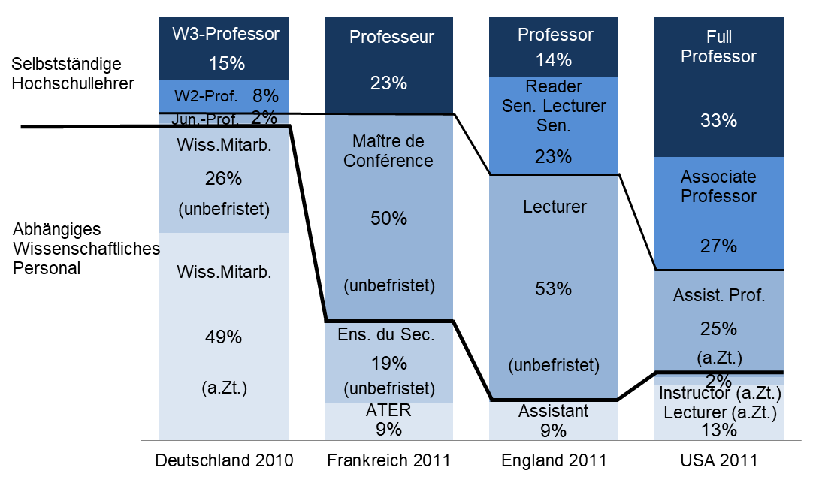

Quelle: Kreckel, R., & Ananin, D. (2017). Rahmenbedingungen für internationale Hochschullehrermobilität – Karrieremodelle an (Forsc+A1hungs-) Universitäten in Deutschland, Frankreich, Großbritannien und USA sowie Russland. In: Neusel, A., & Wolter, A. (Hrsg.). (2017). Mobile Wissenschaft: Internationale Mobilität und Migration in der Hochschule. Frankfurt: Campus, S.152.

Abb. F3-5web
Zurück zum Inhalt
Abb. F3-5web: Anteil Erwerbstätiger mit Tätigkeit in Forschung und Entwicklung im Jahr 2015 nach überwiegender Tätigkeit (ohne Altersgrenze; in %)
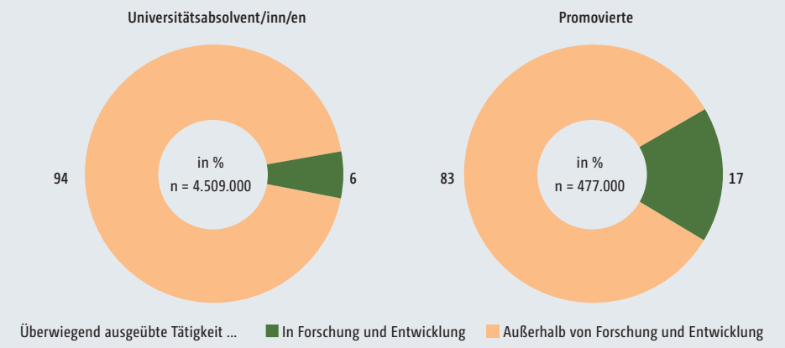

Quelle: Statistisches Bundesamt (2016): Mikrozensus, Sonderauswertung, entnommen aus: Bundesbericht wissenschaftlicher Nachwuchs 2017, S. 187

